Naslovna
RADOVI NA IZMJENI VANJSKE STOLARIJE, ULAZNIH VRATA I VRATA NA UČIONICI OSNOVE ŠKOLE VJEKOSLAV PARAĆ, SOLIN SA TROŠKOVNIKOM
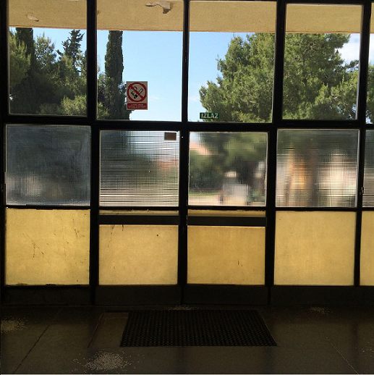

NATJEČAJNA DOKUMENTACIJA

LIPANJ, 2014. GODINE

